Hoja1
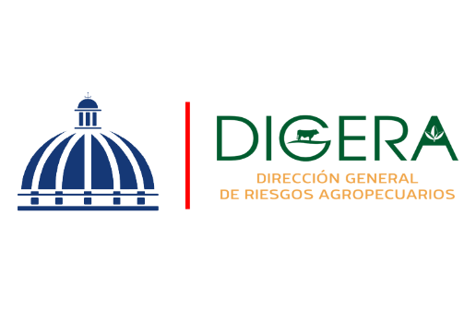

DIRECCION GENERAL DE RIESGOS AGROPECUARIOS (DIGERA)
Relacion de Procesos de Compras a MiPymes
Correspondiente al mes de Noviembre del Año 2025

CODIGO DE PROCESO | DETALLE DEL BIEN O SERVICIO | FECHA | NOMBRE | TIPO DE MYPIME | MONTO ADJUDICADO
DIGERA-DAF-CD-2025-0037 | ADQUISICION DE MATERIAL GASTABLE OFICINA - COCINA | 2025-04-11 | SUPLIDAFRA, SRL | MIPYME - MICRO EMPRESA | $110,511.14
DIGERA-DAF-CD-2025-0039 | ADQUISICION DE GOMAS, BATERIA, COOLAND | 2025-04-11 | RENKEI GROUP, SRL | MIPYME - MICRO EMPRESA | $207,041.85
DIGERA-DAF-CD-2025-0041 | ADQUISICION DE IMPRESOS CORPORTATIVOS INSTITUCIONALES | 2025-12-11 | CROSS PUBLICIDAD, SRL | MIPYME - MUJER - MICRO EMPRESA | $29,205.00
DIGERA-DAF-CD-2025-0041 | ADQUISICION DE IMPRESOS CORPORTATIVOS INSTITUCIONALES | 2025-12-11 | A.Z. PRINT SHOO, SLR | MIPYME - MICRO EMPRESA | $13,026.11
DIGERA-DAF-CD-2025-0042 | ADQUISICION DE TEXTILES CORPORATIVOS INSTITUCIONALES | 2025-12-11 | CROSS PUBLICIDAD, SRL | MIPYME - MUJER - MICRO EMPRESA | $53,365.50
DIGERA-DAF-CD-2025-0042 | ADQUISICION DE TEXTILES CORPORATIVOS INSTITUCIONALES | 2025-12-11 | ALESSE GRUPO EMPRESARIAL, SRL | MIPYME - MICRO EMPRESA | $8,938.50
DIGERA-DAF-CD-2025-0042 | ADQUISICION DE TEXTILES CORPORATIVOS INSTITUCIONALES | 2025-12-11 | ARROBA DIGITAL, SRL | MIPYME - MICRO EMPRESA | $15,281.00
DIGERA-DAF-CD-2025-0043 | SERVICIO DE MANTENIMIENTO Y REPARACION DE VEHICULOS CAMIONETA NISSAN | 27/11/2025 | MARAJO, SRL | MIPYME - MICRO EMPRESA | $64,653.69
 |  |  |  |  | $502,022.79

Felicia Jocelin Lopez Matos
Enc. Sección de Compras

